Лист1
Вологжанин Егор, Вариант №7 |  |  |  | Студент группы ОМ-20.04.01.04-11
Задача Метод наименьших квадратов

№ | 1 | 2 | 3 | 4 | 5
xi | 1 | 2 | 4 | 6 | 8
yi | 1.5 | 2.3 | 4.1 | 5.3 | 9.5

Польномиальная апроксимация
y = 0,2167x4 - 2,4333x3 + 9,6833x2 - 14,467x + 8,5

a | b | c | d | e
0.2167 | -2.4333 | 9.6833 | -14.467 | 8.5
График аппроксимации (Poly; Pow)
График аппроксимации (Exp; Lin)

a | b | c | d | e |  | a | b
-0.0030928051662 | 0.10997754435 | -0.975103265 | 3.750329766 | -1.7448610187 |  | 1.0658517588 | 0.063418120267

yi(xi) | 1.1372502215 | 2.6857209255 | 3.9016105212 | 5.4002741214 | 9.4915408954 | yi(xi) | 1.1292698791 | 2.1951216379 | 4.3268251555 | 6.4585286732 | 8.5902321908

S | 0.32985287533 |  |  |  |  | S | 2.3697560978

Лист2
Вологжанин Егор, Вариант №7 |  |  |  | Студент группы ОМ-20.04.01.04-11
Задача Метод наименьших квадратов (сам. вып.)
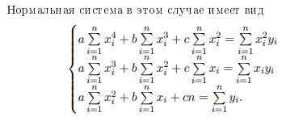
№ | 1 | 2 | 3 | 4 | 5
X | 1 | 2 | 4 | 6 | 8
Y | 1.5 | 2.3 | 4.1 | 5.3 | 9.5

График аппроксимации
X2Y | 1.5 | 9.2 | 65.6 | 190.8 | 608
XY | 1.5 | 4.6 | 16.4 | 31.8 | 76
X4 | 1 | 16 | 256 | 1296 | 4096
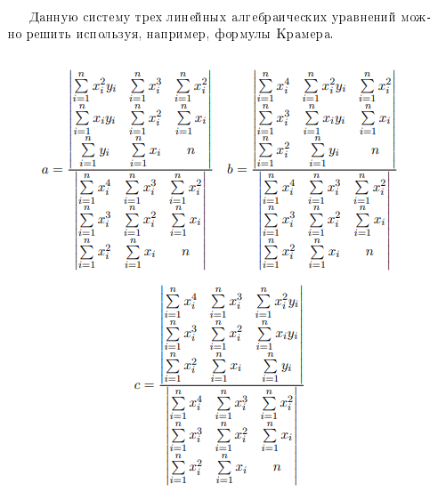
X3 | 1 | 8 | 64 | 216 | 512
X2 | 1 | 4 | 16 | 36 | 64

∑X2Y | ∑XY | ∑X4 | ∑X3 | ∑X2 | ∑X | ∑Y
875.1 | 130.3 | 5665 | 801 | 121 | 21 | 22.7

 | 875.1 | 801 | 121
∆a = | 130.3 | 121 | 21 | = | 2243.2
 | 22.7 | 21 | 5

 | 5665 | 875.1 | 121
∆b = | 801 | 130.3 | 21 | = | 1480
 | 121 | 22.7 | 5

 | 5665 | 801 | 875.1
∆с = | 801 | 121 | 130.3 | = | 31097.6
 | 121 | 21 | 22.7

 | 5665 | 801 | 121
∆ = | 801 | 121 | 21 | = | 20176
 | 121 | 21 | 5

a | b | c
0.1111816019 | 0.073354480571 | 1.5413164155

Y(X) | 1.725852498 | 2.1327517843 | 3.6136399683 | 5.9839809675 | 9.2437747819

R2 | 0.97810873542

